1
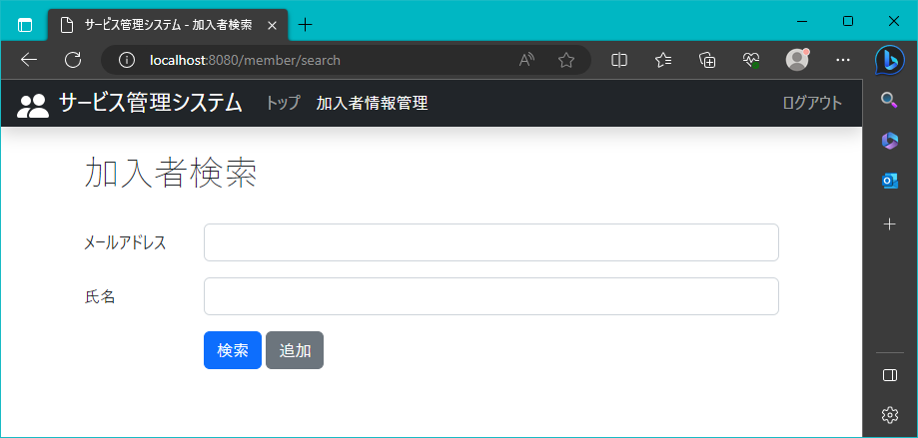
2023/8/3

 | 氏名の検索項目を表示

2
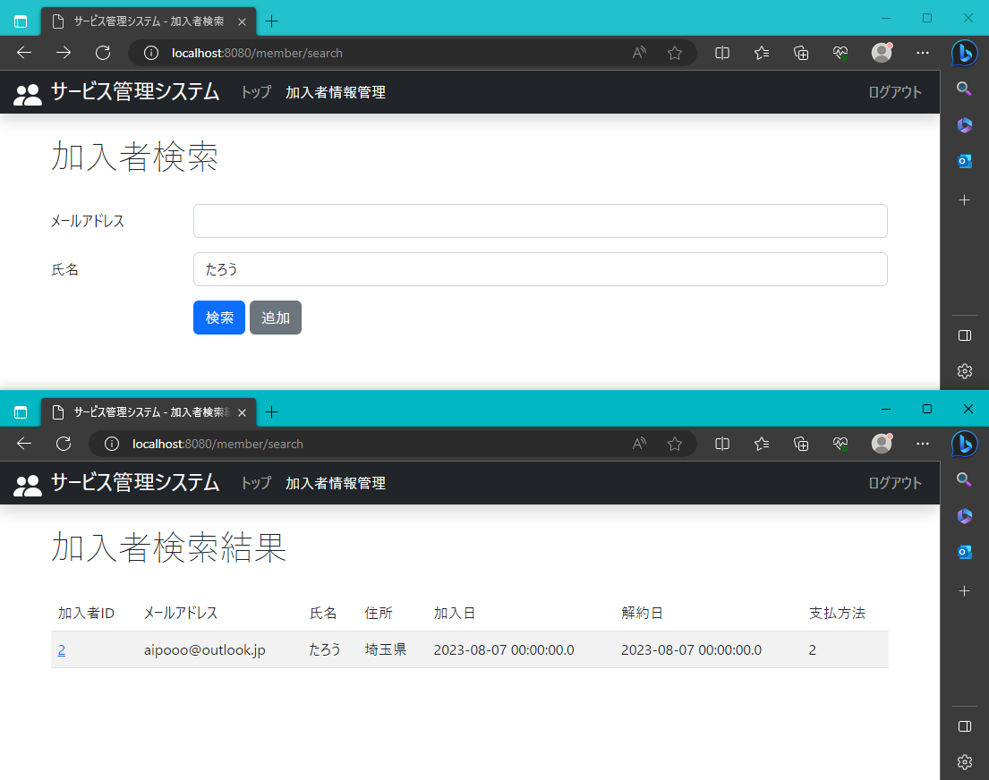
2023-08-03

 | 氏名の検索情報が表示される

3
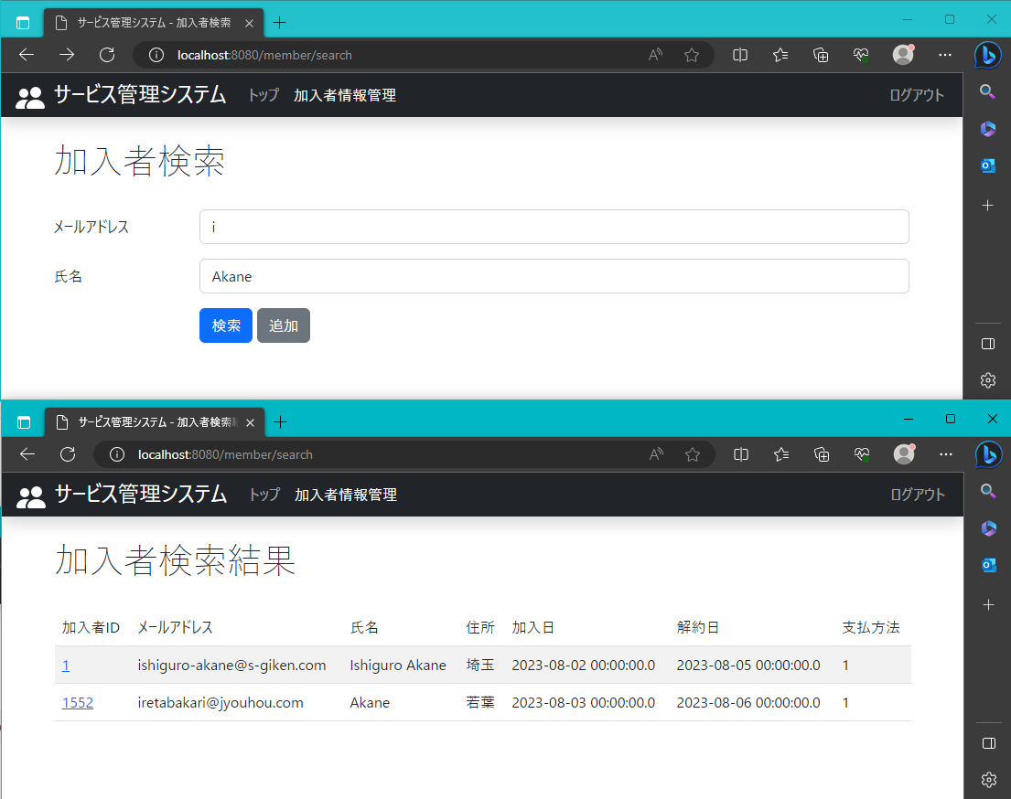
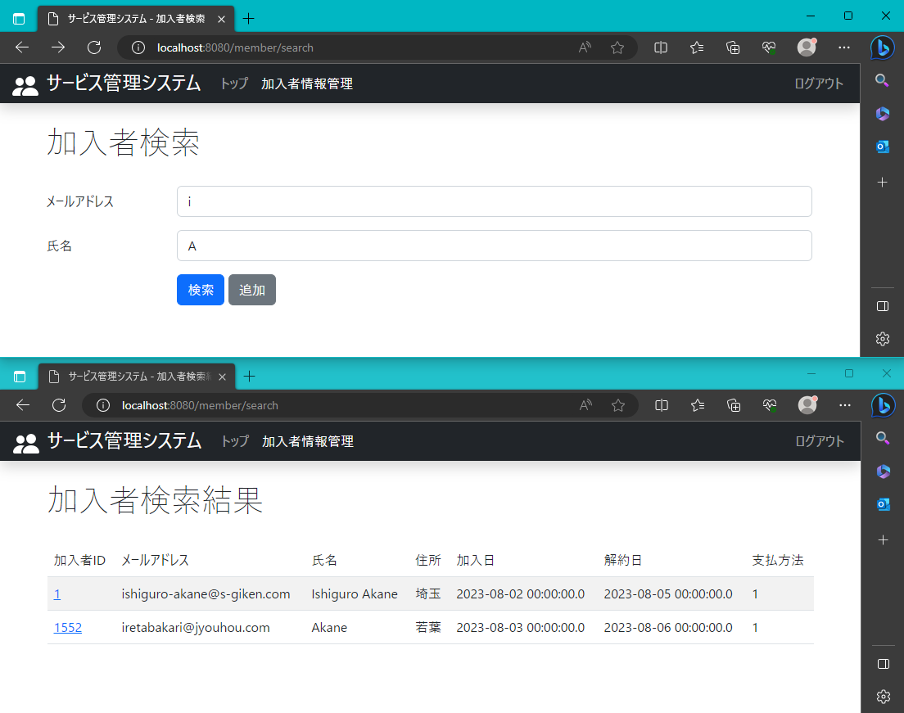
2023-08-03

 | 一文字でも共通していれば検索結果に表示

4
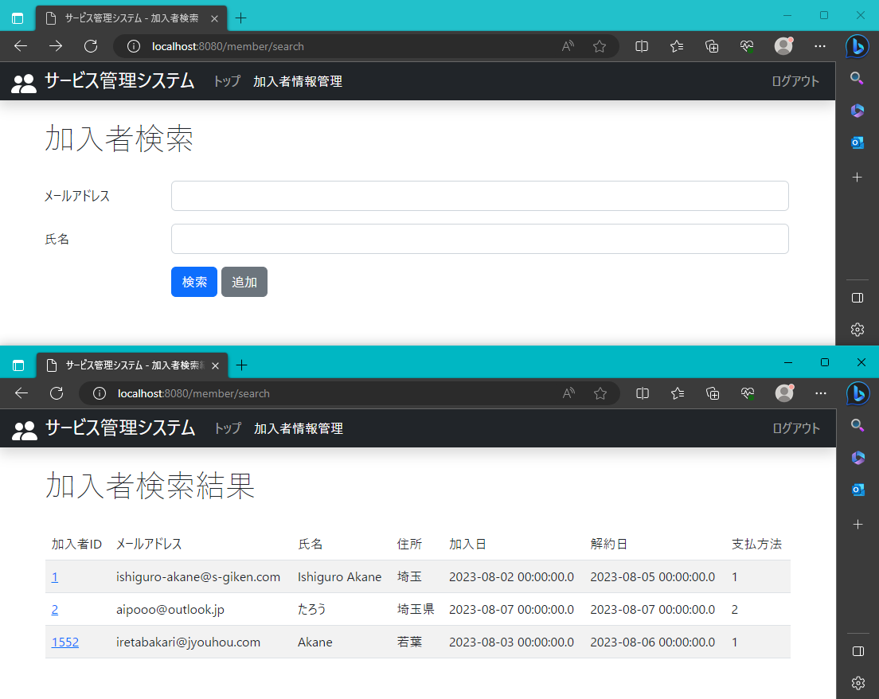
2023-08-03

 | 一文字でも共通していれば検索結果に表示

